电源网络
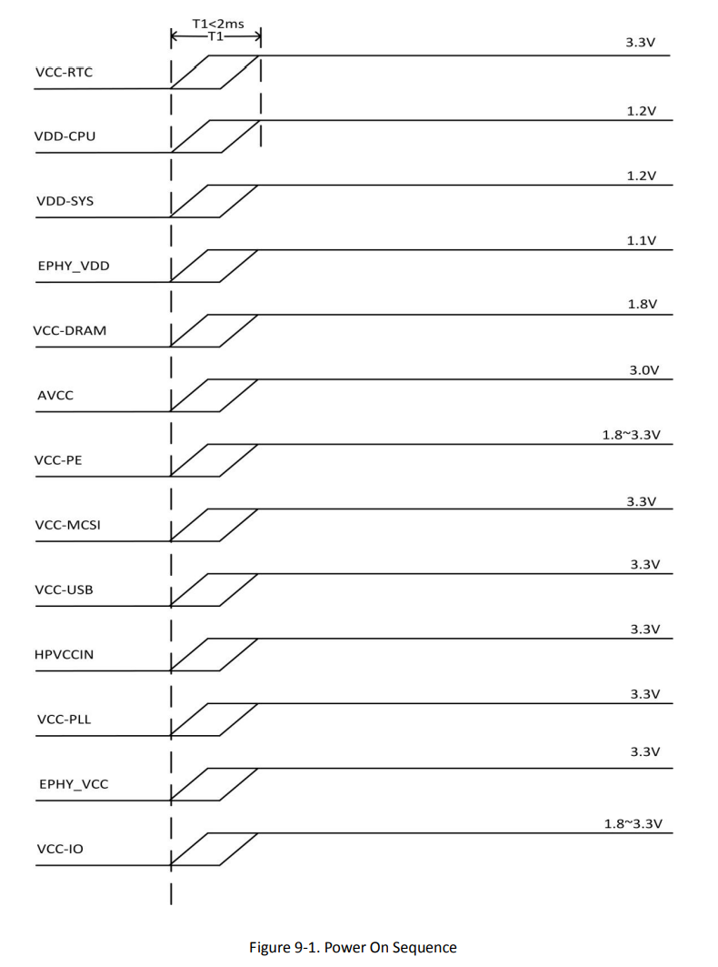
SOC | VDD_SYS 0-11 | 1.2V
 | VDD_CPUX 0~12 | 1.25V
 | VDD_CPUXFB | 1.25V
 | VDD_CPUS 0-1 | 1.25V
 | VDD_PD | 3.3V
 | VDD_IO 0-5 | 3.3V
 | VDD_PG | 3.3V
 | HDMIVCC | 3.3V
 | V33_TV | 3.3V
 | AVCC (AUDIO VCC) | 3.3V
 | EPHY VDD (以太网电源) | 1.1V
 | EPHY VCC (以太网电源) | 3.3V
 | USB_VCC | 3.3V
 | VCC_RTC | 3.3V
 | VCC_DRAM 0-10 | 1.5V

DDR3 | VCC_DRAM | 1.5V

 | 注意：
1 | T2 | CPUX供电使能控制
2 | M6 | SDRAM供电使能控制引脚
3 | VCC-DRAM0/1/2/3/ 6/9/10 | Power Supply for DDR2 -0.3 1.98

外部电压调整器和其他上电设备必须为处理器提供特定的电源和复位顺序，以确保正常操作。

